ТестКейсы
Test information: |  | Test environment:
Name of tester: | Алексей | OS : | Windows 10 Pro x64
Test Date: | 2022-03-01
Device: | Iphone 7
Screen resolution: | 1334x750
O/S: | IOS 15.3.1
Tested application: | yandexdisk-iphoneos.ipa
ID* / Номер | Test Case Description* / Описание тест кейса* | Module*/Component / Модуль | Prio* / Приоритет* | Pre-conditions */ Предусловие | Test case steps*/ Шаги выполнения* | Expected result* / Ожидаемый результат* | Result */ Результат | Notes* / Заметки
IP001 | Установка/удаление приложения | Установка/удаление |  | на ПК и мобильный телефон установлено приложение AltStore,тестируемое приложение загружено на телефон | 1.Тапнуть по иконке AltStore на экране мобильного телефона
 |  |  |  |  | 2.Перейти в раздел My Apps
 |  |  | High |  | 3.Тапнуть на +
 |  |  |  |  | 4.В папке Загрузки найти тестируемое приложение(yandexdisk-iphoneos.ipa) | Приложение установлено/удалено | pass
 |  |  |  |  | 5.Тапнуть на данное приложение(yandexdisk-iphoneos.ipa)
 |  |  |  |  | 6.В появившемся окне ввести Apple ID и Password и нажать Enter
 |  |  |  |  | 7.Проверить что приложение появилось на рабочем столе телефона
 |  |  |  |  | 8.Долгим нажатием на него вызвать контекстное меню
 |  |  |  |  | 9.Нажать удалить приложение
 |  |  |  |  | 10.Проверить что в приложениях телефона нет yandexdisk beta 210(5577)

IP002 | Запуск приложения/появление экрана заставки | Запуск |  |  | 1.Тапнуть по иконке Диск(Beta 210(5577)) на экране мобильного телефона

 |  |  | High |  |  |  | pass
 |  |  |  |  |  | Приложение запускается,экран заставки приложения появляется

IP003 | Регистрация нового пользователя в приложении(смс с кодом) | Регистрация |  |  | 1.Тапнуть по иконке Диск(Beta 210(5577)) на экране мобильного телефона
 |  |  |  |  | 2.В появившемся окне "Авторизация" нажать "Регистрация" |  | pass
 |  |  |  |  | 3.Заполнить поля в форме регистрации валидными данными,
 |  |  | High |  | 4. Ввести телефонный номер | Новый пользователь зарегистрован
 |  |  |  |  | 5.Код из полученной смс вставить в соответствующее поле
 |  |  |  |  | 6.Нажать кнопку "Далее"

IP004 | Онбординг нового пользователя в приложении |  | Low |  | 1.Тапнуть по иконке Диск(Beta 210(5577)) на экране мобильного телефона
 |  |  |  |  | 2.В появившемся окне "Авторизация" нажать "Регистрация"
 |  |  |  |  | 3.Заполнить поля в форме регистрации валидными данными, | Появляются обучающие экраны по работе с приложением для нового пользователя | pass
 |  |  |  |  | 4. Ввести телефонный номер
 |  |  |  |  | 5.Код из полученной смс вставить в соответствующее поле
 |  |  |  |  | 6.Нажать кнопку "Далее"

IP005 | Авторизация зарегистрованного пользователя в приложении | Авторизация | High |  | 1.Тапнуть по иконке Диск(Beta 210(5577)) на экране мобильного телефона |  |  | 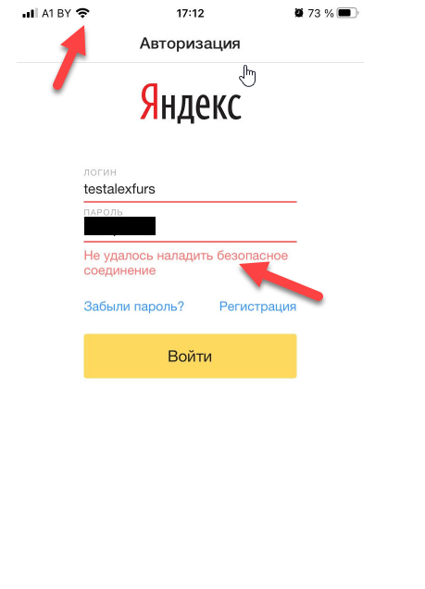
 |  |  |  |  | 2.В появившемся окне "Авторизация" ввести логин и пароль,которые создали при регистрации | Зарегистрованный пользователь авторизируется в приложении
 |  |  |  |  | 3.Нажать кнопку "Войти"
 |  |  |  |  | 4. Изменить в телефоне подключение Wifi на 3g |  | Fail
 |  |  |  |  | 5.Нажать кнопку "Войти"
 |  |  |  |  | 6. Включить в настройках телефона vpn
 |  |  |  |  | 5.Нажать кнопку "Войти"

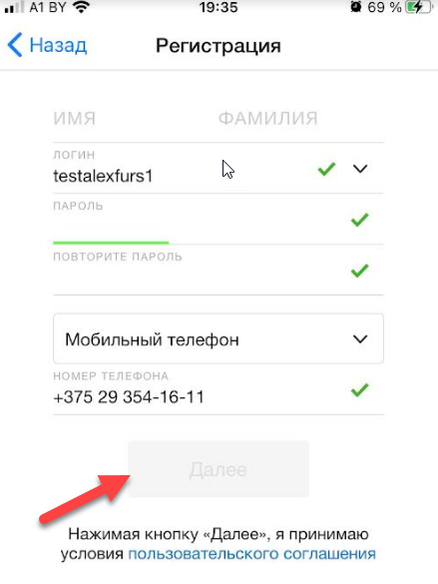
IP006 | Регистрация еще одного пользователя в приложении | Регистрация | High |  | 1.Тапнуть по иконке Диск(Beta 210(5577)) на экране мобильного телефона
 |  |  |  |  | 2.В появившемся окне "Авторизация" нажать "Регистрация"
 |  |  |  |  | 3.Заполнить поля в форме регистрации валидными данными, | Новый пользователь зарегистрован | Fail
 |  |  |  |  | 4. Ввести телефонный номер
 |  |  |  |  | 5.Нажать кнопку "Далее"

IP007 | Загрузка аватарки пользователя | Модуль загрузки |  | Войти в приложение через "Забыли пароль?"(порядок входа описан в шагах к этому кейсу) | 1.Тапнуть по иконке Диск(Beta 210(5577)) на экране мобильного телефона
 |  |  |  |  | 2.В появившемся окне "Авторизация" нажать "Забыли пароль?"
 |  |  |  |  | 3.Ввести свой ID,нажать кнопку "Продолжить"
 |  |  |  |  | 4.Ввести фразу из капчи,нажать кнопку "Продолжить"
 |  |  |  |  | 5.Ввести номер телефона указанный при регистрации,нажать кнопку "Продолжить"
 |  |  | Low |  | 6.Ввести код из смс в соответствующее поле,нажать кнопку "Продолжить" | Аватарка для пользователя загружена | Fail | фото не загружается,невозможно перейти из этого экрана на начальный экран
 |  |  |  |  | 7.Ввести новый пароль и подтвердить его,нажать кнопку "Продолжить"
 |  |  |  |  | 8.На появившемся экране-нажать кнопку "Продолжить"
 |  |  |  |  | 9.Тапнуть на аватарку "Добавить фото"
 |  |  |  |  | 10.Тапнуть на кнопку "Загрузите изображение" и выбрать откуда загружать(медиатека или снять камерой сейчас)
 |  |  |  |  | 11.В появившемся экране нажать + и выбрать фото из галереи

 | Раздел "Все фото" | Навигация в приложении |  | Войти в приложение через "Забыли пароль?" | 1.Тапнуть по иконке Диск(Beta 210(5577)) на экране мобильного телефона
 |  |  |  |  | 2.Выполнить предусловие
 |  |  |  |  | 3.На появившемся экране-нажать кнопку "Продолжить"
 |  |  |  |  | 4.Тапнуть на гамбургер, выбрать "Все фото"
IP008 |  |  | High |  |  | Происходит переход в раздел "Все фото" | Fail | Приложение крашится

IP009 | Персональная информация:изменение данных |  |  | Войти в приложение через "Забыли пароль?" | 1.Тапнуть по иконке Диск(Beta 210(5577)) на экране мобильного телефона
 |  |  |  |  | 2.Выполнить предусловие
 |  |  | Medium |  | 3.На появившемся экране нажать "Изменить персональную информацию" | Персональные данные изменяются и сохраняются | pass
 |  |  |  |  | 4.Изменить данные в полях
 |  |  |  |  | 5.Тапнуть кнопку "Сохранить"

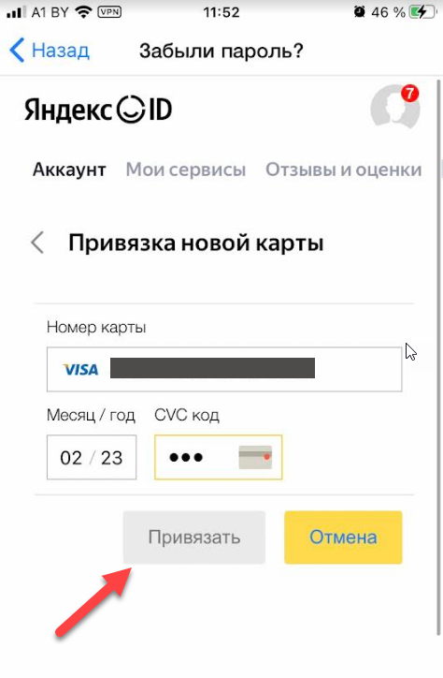
IP0010 | Добавление платежной карты оплаты в приложение | Модуль платежная карта | High | Войти в приложение через "Забыли пароль?" | 1.Тапнуть по иконке Диск(Beta 210(5577)) на экране мобильного телефона
 |  |  |  |  | 2.Выполнить предусловие
 |  |  |  |  | 3.На появившемся экране проскролить вниз до "Карты в Я PAY-добавить карту" | Платежная карта добавлена в приложение | Fail
 |  |  |  |  | 4.Тапнуть "добавить карту"
 |  |  |  |  | 5.В появившемся экране тапнуть кнопку "Привязать новую карту"
 |  |  |  |  | 6.Ввести данные платежной карты в поля формы "Привязка новой карты"
 |  |  |  |  | 7.Тапнуть кнопку "Привязать"

IP0011 | Переход из любого раздела приложения в предыдущий | Навигация в приложении | High | Войти в приложение через "Забыли пароль?" | 1.Тапнуть по иконке Диск(Beta 210(5577)) на экране мобильного телефона
 |  |  |  |  | 2.Выполнить предусловие
 |  |  |  |  | 3.С главного экрана выполнить переход в любой из разделов "Мои сервисы,Отзывы и оценки,Пароли сайтов,Бонусные карты" | Происходит переход в предыдущий раздел в котором был пользователь | Fail
 |  |  |  |  | 4.В разделе на который выполнен переход-свайпнуть влево или нажать кнопку "Назад"

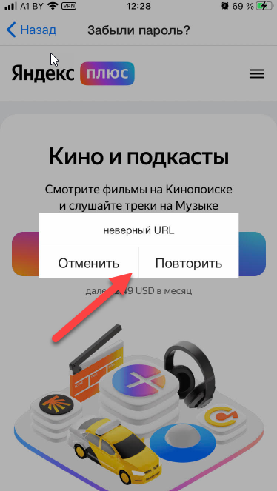
IP0012 | Добавление подписки "Плюс" | Подписки | High | Войти в приложение через "Забыли пароль?" | 1.Тапнуть по иконке Диск(Beta 210(5577)) на экране мобильного телефона
 |  |  |  |  | 2.Выполнить предусловие
 |  |  |  |  | 3.На появившемся экране проскролить вниз до раздела "Подписки" | Переход на новый экран с формой для добавления подписки | Fail
 |  |  |  |  | 4.Тапнуть кнопку "Подключить" подписку "Плюс"

IP0013 | Добавление подписки "Яндекс 360" | Подписки | High | Войти в приложение через "Забыли пароль?" | 1.Тапнуть по иконке Диск(Beta 210(5577)) на экране мобильного телефона
 |  |  |  |  | 2.Выполнить предусловие
 |  |  |  |  | 3.На появившемся экране проскролить вниз до раздела "Подписки" | Переход на новый экран с формой для добавления подписки | pass
 |  |  |  |  | 4.Тапнуть кнопку "Подключить" подписку "Яндекс 360"

IP0014 | Загрузка фото в приложение | Модуль загрузки файлов |  | Войти в приложение через "Забыли пароль?" | 1.Тапнуть по иконке Диск(Beta 210(5577)) на экране мобильного телефона
 |  |  |  |  | 2.Выполнить предусловие
 |  |  | High |  | 3.На появившемся экране выбрать раздел"Мои сервисы"-"Диск"-"Начать пользоваться" |  | Fail
 |  |  |  |  | 4.На появившемся экране тапнуть +
 |  |  |  |  | 5.Тапнуть "Загрузить файлы" | Фотография добавится на диск
 |  |  |  |  | 6.В появившемся меняю выбрать "Фото из галереи"
 |  |  |  |  | 7.Выбрать любое фото из своей галереи на телефоне и нажать "Готово"

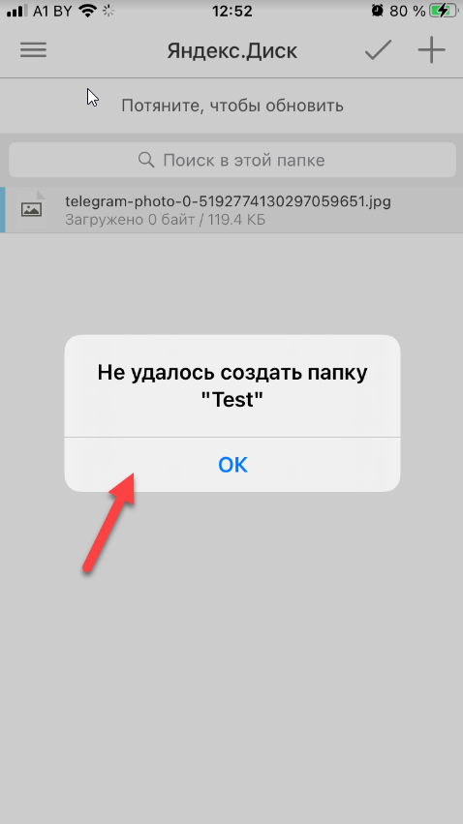
IP0015 | Создание новой папки на диске |  | Medium | Войти в приложение через "Забыли пароль?" | 1.Тапнуть по иконке Диск(Beta 210(5577)) на экране мобильного телефона
 |  |  |  |  | 2.Выполнить предусловие
 |  |  |  |  | 3.На появившемся экране выбрать раздел"Мои сервисы"-"Диск"-"Начать пользоваться"
 |  |  |  |  | 4.На появившемся экране тапнуть + | Новая папка создаётся на диске | Fail
 |  |  |  |  | 5.Тапнуть "Загрузить файлы"
 |  |  |  |  | 6.В появившемся меняю выбрать "Новая папка"
 |  |  |  |  | 7.Ввести название новой папки

IP0016 | Горизонтальная ориентация | Ориентация в пространстве | Medium | Войти в приложение через "Забыли пароль?" | 1.Тапнуть по иконке Диск(Beta 210(5577)) на экране мобильного телефона
 |  |  |  |  | 2.Выполнить предусловие | Экран приложения и его элементы меняют ориентацию на горизонтальную | Fail
 |  |  |  |  | 3.Изменить ориентацию телефона на горизонтальную
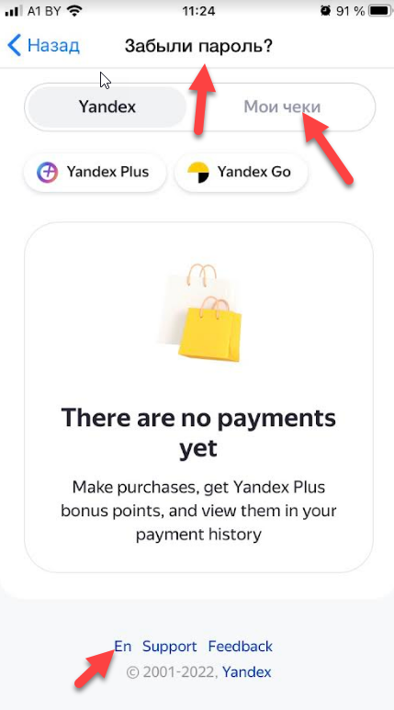
IP0017 | Настройки языка:изменение языка приложения | Языковые настройки | Medium | Войти в приложение через "Забыли пароль?" | 1.Тапнуть по иконке Диск(Beta 210(5577)) на экране мобильного телефона
 |  |  |  |  | 2.Выполнить предусловие
 |  |  |  |  | 3.Перейти в раздел "Платежи" | Все элементы раздела в приложении переведены на соответствующий язык | Fail
 |  |  |  |  | 4.Проскролить страницу до низу
 |  |  |  |  | 5. Изменить язык приложения с RU на EN

Баг репорт
Test information: |  | Test environment:
Name of tester: | Алексей | OS : | Windows 10 Pro x64
Test Date: | 2022-03-01
Device: | Iphone 7
Screen resolution: | 1334x750
O/S: | IOS 15.3.1
Tested application: | yandexdisk-iphoneos.ipa
Id/Идентификатор | Summary/Краткое описание | Pre-conditions */ Предусловие | Steps to reproduce/Шаги воспроизведения | Actual result/Актуальный результат | Expected result/Ожидаемый результат | Severity/Важность | Priority/Срочность | Workaround/Обходной путь | Attachments/Приложения
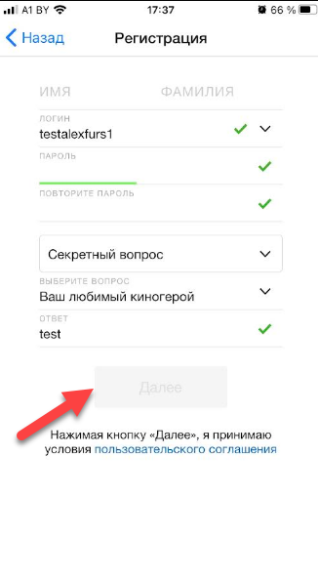
FAA001 | Регистрация:Регистрация нового пользователя в приложении,если перед этим был зарегистрирован иной пользователь |  | 1.Тапнуть по иконке Диск(Beta 210(5577)) на экране мобильного телефона
 |  |  | 2.В появившемся окне "Авторизация" нажать "Регистрация"
 |  |  | 3.Заполнить поля в форме регистрации валидными данными, | Кнопка "Далее" для заверщения регистрации не активна | Новый пользователь зарегистрован | Блокирующая | Наивысшая
 |  |  | 4. Выбрать секретный вопрос
 |  |  | 5.Написать ответ на секретный вопрос в поле "ответ"
 |  |  | 6.Нажать кнопку "Далее"

FAA002 | Авторизация:Авторизация зарегистрованного пользователя в приложении |  | 1.Тапнуть по иконке Диск(Beta 210(5577)) на экране мобильного телефона
 |  |  | 2.В появившемся окне "Авторизация" ввести логин и пароль,которые создали при регистрации
 |  |  | 3.Нажать кнопку "Войти" | Пользователь не может авторизоваться в приложении | Зарегистрованный пользователь авторизируется в приложении | Критическая | Наивысшая | Войти в приложение через форму"Забыли пароль?"
 |  |  | 4. Изменить в телефоне подключение Wifi на 3g
 |  |  | 5.Нажать кнопку "Войти"
 |  |  | 6. Включить в настройках телефона vpn
 |  |  | 5.Нажать кнопку "Войти"

FAA003 | Модуль загрузки:Загрузка аватарки пользователя | Войти в приложение через форму"Забыли пароль?" | 1.Тапнуть по иконке Диск(Beta 210(5577)) на экране мобильного телефона
 |  |  | 2.Выполнить предусловие
 |  |  | 3.Тапнуть на аватарку "Добавить фото"
 |  |  | 4.Тапнуть на кнопку "Загрузите изображение" и выбрать откуда загружать(медиатека или снять камерой сейчас) | фото не загружается,невозможно перейти из этого экрана на начальный экран | Аватарка для пользователя загружена | Высокая | Обычная
 |  |  | 5.В появившемся экране нажать + и выбрать фото из галереи

FAA004 | Навигация в приложении:Раздел "Все фото" | Войти в приложение через форму"Забыли пароль?" | 1.Тапнуть по иконке Диск(Beta 210(5577)) на экране мобильного телефона
 |  |  | 2.Выполнить предусловие | Приложение крашится | Происходит переход в раздел "Все фото" | Критическая | Наивысшая
 |  |  | 3.на главном экране приложения тапнуть на гамбургер, выбрать "Все фото"

FAA005 | Платежная карта:Добавление платежной карты оплаты в приложение | Войти в приложение через форму"Забыли пароль?" | 1.Тапнуть по иконке Диск(Beta 210(5577)) на экране мобильного телефона
 |  |  | 2.Выполнить предусловие
 |  |  | 3.На появившемся экране проскролить вниз до "Карты в Я PAY-добавить карту" | Кнопка "Привязать" неактивна | Платежная карта добавлена в приложение | Блокирующая | Наивысшая
 |  |  | 4.Тапнуть "добавить карту"
 |  |  | 5.В появившемся экране тапнуть кнопку "Привязать новую карту"
 |  |  | 6.Ввести данные платежной карты в поля формы "Привязка новой карты"
 |  |  | 7.Тапнуть кнопку "Привязать"

FAA006 | Навигация в приложении:Переход из любого раздела приложения в предыдущий "Свайп" | Войти в приложение через форму"Забыли пароль?" | 1.Тапнуть по иконке Диск(Beta 210(5577)) на экране мобильного телефона
 |  |  | 2.Выполнить предусловие
 |  |  | 3.С главного экрана выполнить переход в любой из разделов "Мои сервисы,Отзывы и оценки,Пароли сайтов,Бонусные карты" | Происходит Logout пользователя и переход на экран Авторизации | Происходит переход в предыдущий раздел в котором был пользователь | Блокирующая | Высокая
 |  |  | 4.В разделе на который выполнен переход-свайпнуть влево

FAA007 | Навигация в приложении:Переход из любого раздела приложения в предыдущий "Кнопка Назад" | Войти в приложение через форму"Забыли пароль?" | 1.Тапнуть по иконке Диск(Beta 210(5577)) на экране мобильного телефона
 |  |  | 2.Выполнить предусловие | Происходит Logout пользователя и переход на экран Авторизации | Происходит переход в предыдущий раздел в котором был пользователь | Блокирующая | Высокая
 |  |  | 3.С главного экрана выполнить переход в любой из разделов "Мои сервисы,Отзывы и оценки,Пароли сайтов,Бонусные карты"
 |  |  | 4.В разделе на который выполнен переход-тапнуть кнопку "Назад"

FAA008 | Подписки в приложении:Добавление подписки "Плюс" | Войти в приложение через форму"Забыли пароль?" | 1.Тапнуть по иконке Диск(Beta 210(5577)) на экране мобильного телефона
 |  |  | 2.Выполнить предусловие | Появляется окно с ошибкой | Переход на новый экран с формой для добавления подписки | Высокая | Высокая | После 4 перезапусков приложения,удается перейти на экран с подпиской
 |  |  | 3.На появившемся экране проскролить вниз до раздела "Подписки"
 |  |  | 4.Тапнуть кнопку "Подключить" подписку "Плюс"

FAA009 | Загрузки файлов:Загрузка фото в приложение | Войти в приложение через форму"Забыли пароль?" | 1.Тапнуть по иконке Диск(Beta 210(5577)) на экране мобильного телефона
 |  |  | 2.Выполнить предусловие
 |  |  | 3.На появившемся экране выбрать раздел"Мои сервисы"-"Диск"-"Начать пользоваться" | Выбранная фотография не загрузится на диск | Выбранная фотография загрузится на диск | Блокирующая | Высокая
 |  |  | 4.На появившемся экране тапнуть +
 |  |  | 5.Тапнуть "Загрузить файлы"
 |  |  | 6.В появившемся меняю выбрать "Фото из галереи"
 |  |  | 7.Выбрать любое фото из своей галереи на телефоне и нажать "Готово"

FAA0010 | Создание новой папки на диске | Войти в приложение через форму"Забыли пароль?" | 1.Тапнуть по иконке Диск(Beta 210(5577)) на экране мобильного телефона
 |  |  | 2.Выполнить предусловие
 |  |  | 3.На появившемся экране выбрать раздел"Мои сервисы"-"Диск"-"Начать пользоваться"
 |  |  | 4.На появившемся экране тапнуть + | Новая папка не создаётся на диске | Новая папка создаётся на диске | Высокая | Высокая
 |  |  | 5.Тапнуть "Загрузить файлы"
 |  |  | 6.В появившемся меняю выбрать "Новая папка"
 |  |  | 7.Ввести название новой папки

FAA0011 | Приложение:работа в горизонтальной ориентации | Войти в приложение через форму"Забыли пароль?" | 1.Тапнуть по иконке Диск(Beta 210(5577)) на экране мобильного телефона
 |  |  | 2.Выполнить предусловие | Экран приложения и его элементы не меняют ориентацию на горизонтальную | Экран приложения и его элементы меняют ориентацию на горизонтальную | Высокая | Обычная
 |  |  | 3.Изменить ориентацию телефона на горизонтальную

FAA0012 | Языковые настройки:изменение языка приложения | Войти в приложение через форму"Забыли пароль?" | 1.Тапнуть по иконке Диск(Beta 210(5577)) на экране мобильного телефона
 |  |  | 2.Выполнить предусловие
 |  |  | 3.Перейти в раздел "Платежи" | Не все элементы раздела в приложении переведены на соответствующий язык | Все элементы раздела в приложении переведены на соответствующий язык | Высокая | Обычная
 |  |  | 4.Проскролить страницу до низу
 |  |  | 5. Изменить язык приложения с RU на EN

